ตัวอย่างข้อสอบ ไม่มีเฉลย
ความสามารถในการคิดวิเคราะห์เชิงภาษา
การเรียงประโยค
จงพิจารณาข้อความในตัวเลือก 1 ถึง 4 และจัดเรียงลำดับให้ถูกต้องแล้วจึงตอบคำถามแต่ละข้อ
ข้อ 1. ข้อความใดเป็นลำดับที่ 3
1) อัตราความเร็วในการย่อยข้าวกล้องจะพอดีกับอัตราความเร็วในการผลิตอินซูลิน
2) เพราะข้าวกล้องเป็นข้าวที่ต้องอาศัยเวลาในการย่อย ซึ่งดีสำหรับการผลิตอินซูลิน
3) การกินข้าวกล้องซึ่งเป็นคาร์โบไฮเดรตเชิงซ้อน เป็นวิธีหนึ่งที่จะป้องกันไม่ให้เกิดโรคเบาหวาน
4) ซึ่งทำให้เกิดความสมดุลระหว่างการกินกับการใช้น้ำตาลของร่างกายไม่ทำให้ตับอ่อนทำงานหนักเกินไป

ข้อ 2. ข้อความใดเป็นลำดับที่ 4
1) เพราะการสื่อสารถึงผู้อ่านในบางคำหรือสำนวนต้องแปลความ
2) นักเขียนในสมัยปัจจุบันจึงไม่นิยมนำมาแต่งหนังสือเป็นเรื่องยาว ๆ
3) ภาษาร้อยกรองมีแบบแผนตามฉันทลักษณ์ของร้อยกรองแต่ละประเภท
4) ส่วนมากในปัจจุบันนักเขียนจะนำร้อยกรองบางชนิดมาเขียนเป็นนิทานสำหรับเด็ก

ข้อ 3. ข้อความใดเป็นลำดับที่ 4
1) ทั้งบางเรื่องก็ยังผิดพลาด
2) แม้ในหนังสือเล่มนี้ก็เช่นกัน
3) เป็นเพียงส่วนน้อยที่คนภายนอกได้สัมผัส
4) เรื่องราวของราชวงศ์ของบางประเทศซึ่งสื่อมวลชนนำมาเป็นข่าวเผยแพร่นั้น

ข้อ 4. ข้อความใดเป็นลำดับที่ 2
1) ตามแบบหรือแนวทางที่เคยปฏิบัติดังแต่ก่อนเท่านั้น
2) ให้เป็นไปตามหลักวิชา และมาตรฐานอันสมควรอีกด้วย
3) งานบุคลากรมิใช่เป็นเพียงแต่งานร่างคำสั่งหรือร่างหนังสือขออนุมัติ
4) แต่บุคลากรจะต้องวิเคราะห์และเสนอหลักเกณฑ์ในการปฏิบัติงาน

ข้อ 5. ข้อความใดเป็นลำดับที่ 3
1) เป็นการแสดงออกให้เห็นถึงภูมิปัญญา
2) การที่มนุษย์รู้จักคิดและทอผ้าขึ้นมาได้นั้น
3) ตลอดจนการสร้างสรรค์ลวดลายบนผืนผ้า
4) ในการเลือกสรรวัสดุ วิธีการที่เหมาะสม กระบวนการและลำดับขั้นตอนในการทอผ้า

ความเข้าใจภาษา
วัดความสามารถในด้านความเข้าใจภาษาโดยสามารถสรุปความในรูปแบบต่าง ๆ จากข้อความสั้น ๆ อ่านข้อความที่กำหนดให้แล้ว ตอบคำถามโดยเลือกตัวเลือกที่ถูกต้องที่สุด

ข้อ 6. การให้การศึกษาแก่ประชาชนเพื่อให้มีความรู้ความสามารถเป็นการลงทุนที่สำคัญที่สุดในการพัฒนาบุคลากรของประเทศ ซึ่งจะส่งผลไปถึงการพัฒนาประเทศในที่สุด
ข้อความนี้สรุปว่าอย่างไร
1) การศึกษามีผลต่อการพัฒนาประเทศโดยทันที
2) การพัฒนาบุคลากรเป็นผลมาจากการพัฒนาประเทศ
3) การพัฒนาบุคคลและการพัฒนาประเทศมีความสำคัญเท่า ๆ กัน
4) จุดมุ่งหมายของการศึกษาคือการพัฒนาบุคลากรเพื่อไปพัฒนาประเทศ

ข้อ 7. “ศิลปะ” เป็นสิ่งหนึ่งที่แสดงความสามารถและความเป็นเลิศของมนุษย์ “หัตถกรรม” หมายถึง การทำด้วยมือ ความเชี่ยวชาญในการใช้มือ ดังนั้นงานศิลปหัตถกรรมจึงเป็นงาน “ฝีมือ” ซึ่งต้องอาศัย “ความคิด”
ข้อความนี้กล่าวถึงอะไร
1) ที่มาของคำศิลปหัตถกรรม
2) ความหมายของศิลปหัตถกรรม
3) ลักษณะของงานศิลปหัตถกรรม
4) ความเป็นมาของงานศิลปหัตถกรรม

ข้อ 8. ทองตะกูเป็นสีทองที่เกิดจากการใช้รงค์ผสมน้ำมันยางอาบลงบนแผ่นตะกั่ว ถ้าทาลงบนโลหะจะจับแน่นและกันสนิมได้
ข้อความนี้กล่าวถึงทองตะกูในแง่ใด
1) ขั้นตอนการทำ
2) องค์ประกอบสำคัญ
3) ลักษณะและคุณสมบัติ
4) การนำมาใช้ประโยชน์

ข้อ 9. เนื่องจากพินัยกรรมมีผลเมื่อผู้ทำพินัยกรรมตาย จึงเรียกผู้รับทรัพย์ตามพินัยกรรมว่าทายาท แม้บางครั้งผู้นั้นจะไม่ใช่ญาติของผู้ตายเลยก็ตาม
ข้อใดมีความหมายไม่เหมือนกับข้อความ
1) ผู้รับทรัพย์ตามพินัยกรรมอาจไม่ใช่ทายาทของผู้ตายก็ได้
2) พินัยกรรมจะมีผลต่อเมื่อผู้ทำพินัยกรรมสิ้นชีวิต
3) ทายาทในพินัยกรรมอาจไม่ใช่ญาติของผู้ตาย
4) ญาติของผู้ตายอาจไม่ใช่ญาติในพินัยกรรม

ข้อ 10. ครั้นถึงรัชกาลที่ 3 จากการที่ได้เห็นเรือรบแบบเรือกำปั่นของชาวยุโรปเข้ามารบอยู่ในทะเลของประเทศใกล้เคียงมีประสิทธิภาพดีกว่าเรือรบแบบเรือสำเภาดั้งเดิมมาก ทำให้ประเทศเพื่อนบ้านซึ่งกำลังมีท่าทีจะเป็นศัตรูกับประเทศไทยเปลี่ยนแปลงรูปแบบเรือรบของตนให้เป็นเรือกำปั่น เพื่อมิให้เป็นการเสียเปรียบ พระบาทสมเด็จพระนั่งเกล้าเจ้าอยู่หัว จึงทรงปรับปรุงแก้ไขรูปแบบเรือรบของไทยให้ทันสมัยตามไปด้วย
ข้อใดสรุปความได้ถูกต้อง
1) รัชกาลที่ 3 ทรงมีพระบรมราโชบายให้ใช้เรือกำปั่น
2) ประเทศไทยใช้เรือรบกำปั่นในการรบตั้งแต่สมัยรัชกาลที่ 3
3) การเปลี่ยนแปลงครั้งสำคัญในการรบทางทะเลของไทยเกิดขึ้นในสมัยรัชกาลที่ 3
4) รัชกาลที่ 3 โปรดให้แก้ไขรูปแบบเรือรบเป็นแบบเรือกำปั่นเพื่อประโยชน์ในการป้องกันประเทศ

ข้อ 11. วิทยาศาสตร์ต้องการที่จะหาดูว่า ภายใต้เงื่อนไขอย่างใดอย่างหนึ่ง สิ่ง ๆ หนึ่ง จะมีปรากฏการณ์อะไรเกิดขึ้น และถ้าสิ่งเดียวกันนั้นอยู่ภายใต้เงื่อนไขอื่นจะเปลี่ยนแปลงเป็นอะไร
ข้อความนี้หมายความว่าอย่างไร
1) วิทยาศาสตร์ไม่ใช่เรื่องของข้อเท็จจริง
2) วิทยาศาสตร์เป็นเรื่องที่จะเกิดขึ้นในอนาคตเท่านั้น
3) วิทยาศาสตร์เป็นศาสตร์ที่ศึกษาการเปลี่ยนแปลงภายใต้เงื่อนไข
4) วิทยาศาสตร์เป็นเรื่องของการคาดคะเนหรือสรุปโดยอาศัยประสบการณ์

ข้อ 12. การสนองคุณชาตินั้น หาได้จำกัดเฉพาะการรับราชการไม่ ขอเพียงให้กลับมารับใช้ชาติก็พอ จึงมีการกำหนดเพียงเป็นกรอบกว้างๆ ว่า ให้นักเรียนทุนเล่าเรียนหลวงกลับเข้ามาทำงานในประเทศ อย่างน้อยเท่ากับจำนวนปีที่ไปเล่าเรียนมา
สาระสำคัญของข้อความนี้เกี่ยวข้องกับนักเรียนทุนเล่าเรียนหลวงในเรื่องใด
1) สิทธิ
2) เงื่อนไข
3) โอกาส
4) ข้อจำกัด

ข้อ 13. ลักษณะของจ้องหน่องคล้ายกับเพลี้ยค่อนข้างมาก จะแตกต่างกันก็ตรงที่เพลี้ยใช้ดีดด้วยสันมือขวา หรือนิ้วหัวแม่มือขวาที่หัวอันมนของเพลี้ย แล้วก็ใช้ปากและลมเป็นที่อาศัยให้เกิดเสียงประสานดุจกัน
จ้องหน่องและเพลี้ยหมายถึงอะไร
1) เครื่องดีด
2) เครื่องอัดลม
3) เครื่องมือชนิดหนึ่ง
4) เครื่องที่ทำให้เกิดเสียง

ข้อ 14. บุคคลสามารถปรับตนให้อยู่ในหมู่คณะได้ไม่เท่ากัน บางคนสามารถเข้ากับคนทั่วไปได้ดี บางคนมีพฤติกรรมต่อต้านสังคมหรือชิงชังสังคม ชอบเก็บตัวอยู่ตามลำพัง และมีทัศนคติที่ไม่ดีต่อสังคม
ข้อความนี้หมายความว่าอย่างไร
1) บุคคลจะมีพฤติกรรมทางสังคมที่แตกต่างกัน
2) บุคคลย่อมมีฐานะแตกต่างทางสังคม
3) ผู้ที่มีอคติต่อสังคมมักมีแนวคิดที่ผิด
4) การปรับตัวเป็นสิ่งที่จำเป็นในสังคม

ข้อ 15. พระบาทสมเด็จพระจอมเกล้าเจ้าอยู่หัวทรงรำพึงถึงเรื่องค้าขายของชนชาวสยาม สมควรจะใช้ธงอันมีเครื่องหมายเหมือนอย่างเรือหลวงทั่วไป แต่ว่ารูปจักรเป็นของสูงไม่สมควรที่ราษฎรจะใช้ จึงให้ยกรูปจักรออกเสียคงแต่รูปช้างเผือกบนพื้นแดง
ข้อสรุปใดถูกต้อง
1) ธงเรือหลวงเป็นรูปช้างเผือกบนพื้นแดง
2) ธงเรือค้าขายเป็นรูปช้างเผือกบนพื้นแดง
3) ธงเรือค้าขายเป็นรูปจักรและรูปช้างเผือก
4) ธงเรือค้าขายเป็นธงพื้นแดงไม่มีเครื่องหมาย

ความสามารถในการคิดวิเคราะห์เชิงนามธรรม
อุปมาอุปไมย
คำสั่ง จงเลือกคู่ของคำจากตัวเลือก 1. – 4. ที่มีความสัมพันธ์กันโดยให้สอดคล้องกับคำคู่แรกมากที่สุด
ข้อ 16. จีวร : เสื้อ : : ย่าม : ?
1) สาย
2) ไหล่
3) ตะกร้า
4) กระเป๋า

ข้อ 17. มุ้งลวด : หน้าต่าง : : รูปภาพ : ?
1) กรอบรูป
2) สีสัน
3) อัลบั้ม
4) ผนัง

ข้อ 18. ประมาท : ระวัง : : ระลึก : ?
1) จำ
2) เหตุการณ์
3) ลืม
4) คำนึง

ข้อ 19. ฝึกฝน : ทักษะ : : ผลิต : ?
1) คุณภาพ
2) เศรษฐกิจ
3) การส่งออก
4) ปริมาณ

ข้อ 20. ฅ ฆ ง จ : ห ฬ อ ฮ : : E F G H : ?
1) W X Y Z
2) V X Y Z
3) S Y W Z
4) R X Y Z

การสรุปความจากภาษา
คำสั่ง ในแต่ละข้อจะประกอบด้วยเงื่อนไขหรือข้อมูลที่กำหนดให้ และข้อสรุป จากเงื่อนไขนั้น ให้ศึกษาเงื่อนไขที่กำหนดให้ก่อน แล้วจึงอาศัยความรู้ที่ได้จากเงื่อนไข
ดังกล่าวมาใช้พิจารณา ข้อสรุปของแต่ละข้อ แล้วทำตอบลงในกระดาษคำตอบ โดยยึดหลักในการทำตอบดังนี้
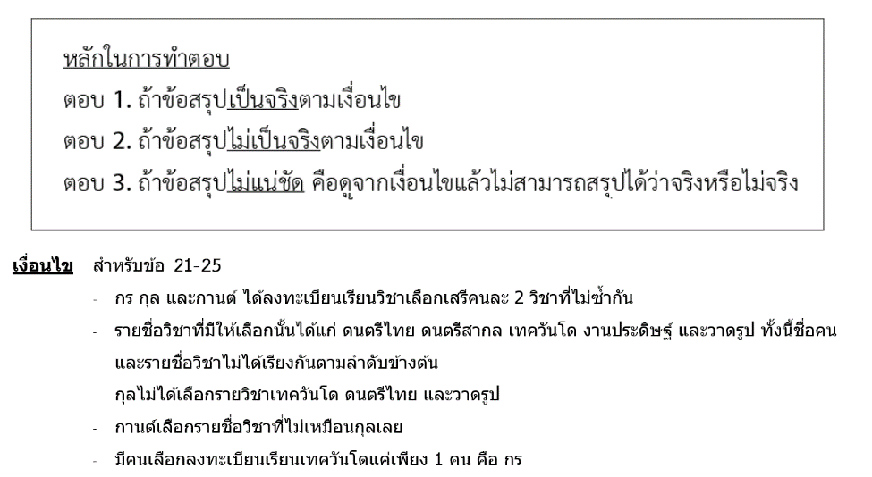

ข้อ 21. สรุปได้ว่า กานต์เลือกลงทะเบียนรายวิชาดนตรีไทยและวาดรูป
1) ตอบ 1
2) ตอบ 2
3) ตอบ 3

ข้อ 22. สรุปได้ว่า กรเลือกเรียนวาดรูป
1) ตอบ 1
2) ตอบ 2
3) ตอบ 3

ข้อ 23. สรุปได้ว่า รายวิชางานประดิษฐ์เป็นวิชาที่กุลไม่ได้เลือกเรียน
1) ตอบ 1
2) ตอบ 2
3) ตอบ 3

ข้อ 24. สรุปได้ว่า กรและกานต์ มีหนึ่งรายชื่อวิชาที่เลือกเรียนเหมือนกัน
1) ตอบ 1
2) ตอบ 2
3) ตอบ 3

ข้อ 25. สรุปได้ว่า กรเลือกเรียนวิชาดนตรีไทย
1) ตอบ 1
2) ตอบ 2
3) ตอบ 3
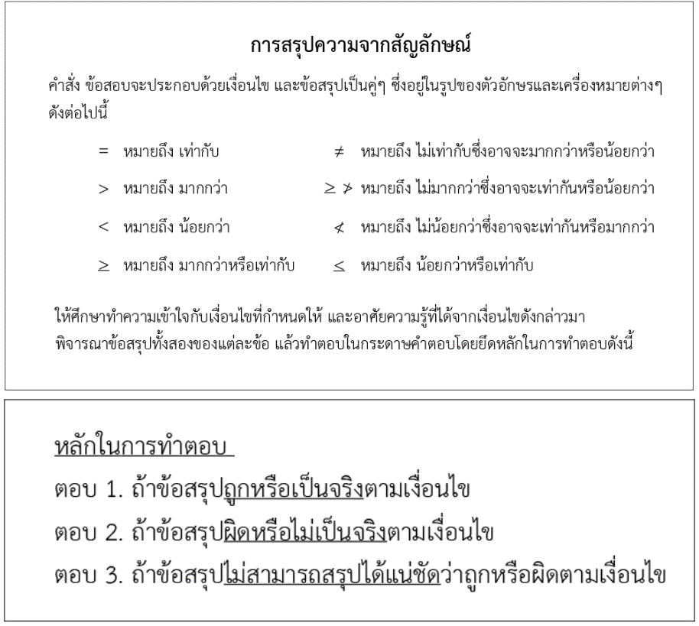

ข้อ 26. สรุปได้ว่า F > D
1) ตอบ 1
2) ตอบ 2
3) ตอบ 3

ข้อ 27. สรุปได้ว่า E < G
1) ตอบ 1
2) ตอบ 2
3) ตอบ 3

ข้อ 28. สรุปได้ว่า (A + B) < E
1) ตอบ 1
2) ตอบ 2
3) ตอบ 3

ข้อ 29. สรุปได้ว่า B < D
1) ตอบ 1
2) ตอบ 2
3) ตอบ 3

ข้อ 30. สรุปได้ว่า F = D
1) ตอบ 1
2) ตอบ 2
3) ตอบ 3

ความสามารถในการคิดวิเคราะห์เชิงปริมาณ
อนุกรม
คำสั่ง จงเลือกคำตอบจากตัวเลือก 1. – 4. มาเติมลงในช่องว่าง เพื่อให้ได้อนุกรมที่มีความสัมพันธ์ต่อเนื่องกันอย่างสมเหตุสมผลมากที่สุด
ข้อ 31. 16 20 24 28 32 …
1. 36
2. 40
3. 44
4. 48

ข้อ 32. 3 9 12 21 33 54 …
1. 59
2. 68
3. 72
4. 87

ข้อ 33. 4 9 16 25 36 …
1. 54
2. 49
3. 64
4. 81

ข้อ 34. 14 45 124 315 682 …
1. 1,060
2. 1,125
3. 1,289
4. 1,378

ข้อ 35. 25 30 40 55 …
1. 60
2. 65
3. 70
4. 75

โจทย์คณิตศาสตร์
คำสั่ง จงเลือกคำตอบที่ถูกที่สุดจากตัวเลือก 1. – 4. แล้วตอบลงในกระดาษคำตอบ
ข้อ 36. สุดาซื้อรองเท้าคู่หนึ่งราคา 1,000 บาท ถ้าสุดาต้องการขายรองเท้าคู่นี้ให้ได้กำไรร้อยละ 10 แล้วสุดาจะต้องขายรองเท้าคู่นี้ไปในราคากี่บาท
1) 1,100
2) 1,200
3) 1,300
4) 1,400

ข้อ 37. ถ้า a < b ซึ่ง a, b มีค่ามากกว่าศูนย์ และ c เป็นเลขจำนวนเต็มที่มีค่ามากกว่าศูนย์
อยากทราบว่าข้อใดต่อไปนี้เป็นความจริง
1) ac > bc
2) a/c < b/c
3) (a + c) > (b + c)
4) (a – c) > (b – c)

ข้อ 38. ถ้า 6*15 = 84 และ 8*11 = 80 แล้ว 4*9 มีค่าเท่าใด
1) 27
2) 32
3) 39
4) 46

ข้อ 39. สมศักดิ์มีเงิน x บาท นำไปซื้ออาหาร ถ้าอาหารมีราคาลดลง 20% สมศักดิ์จะซื้ออาหาร ได้เพิ่มขึ้นหรือลดลงเท่าใด เมื่อใช้เงินซื้อเท่าเดิม
1) ลดลง 20%
2) ลดลง 25%
3) เพิ่มขึ้น 20%
4) เพิ่มขึ้น 25%

ข้อ 40. ในงานเลี้ยงแห่งหนึ่งมีผู้ไปร่วมงานทั้งสิ้น 180 คน มีผู้ชายน้อยกว่าผู้หญิง 16 คน และมีผู้ใหญ่มากกว่าเด็ก 10 คน อยากทราบว่ามีเด็กไปร่วมในงานนี้กี่คน
1) 40
2) 55
3) 85
4) 90

การวิเคราะห์ข้อมูล
คำสั่ง ให้ศึกษาและทำความเข้าใจกับข้อมูลซึ่งเป็นตารางที่กำหนดให้ แล้วจึงอาศัยความรู้ความเข้าใจ
จากข้อมูลนั้น ๆ เป็นหลักในการทำตอบ สำหรับข้อ 41 – 45

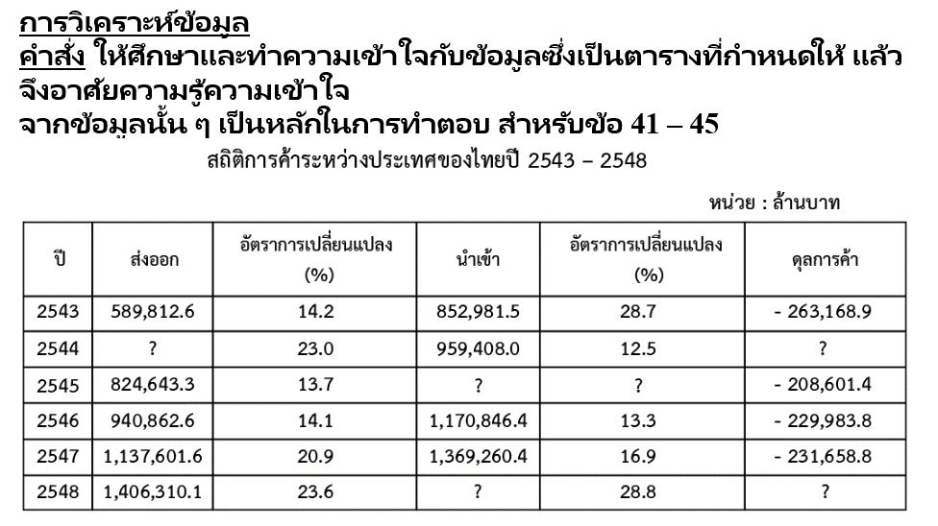

ข้อ 41. ปี 2545 ไทยสั่งสินค้าเข้ามีมูลค่าทั้งสิ้นประมาณกี่ล้านบาท
1) 616,042
2) 933,250
3) 993,240
4) 1,033,245

ข้อ 42. ปี 2547 ไทยสั่งสินค้าเข้าเพิ่มขึ้นจากปีก่อน เฉลี่ยแล้วเพิ่มขึ้นเดือนละกี่ล้านบาท
1) 15,395
2) 16,535
3) 19,673
4) 19,840

ข้อ 43. ปี 2548 ไทยส่งสินค้าออกเพิ่มขึ้นจากปี 2543 ประมาณร้อยละเท่าไร
1) 42
2) 58
3) 75
4) 138

ข้อ 44. ปี 2544 ไทยส่งสินค้าออกคิดเป็นมูลค่าประมาณกี่ล้านบาท
1) 660,620
2) 673,565
3) 725,470
4) 778,550

ข้อ 45. ปี 2548 ไทยขาดดุลการค้าเพิ่มขึ้นจากปี 2547 ประมาณกี่ล้านบาท
1) 125,638
2) 225,622
3) 25,729
4) 357,297

ตัวอย่างข้อสอบวิชาภาษาอังกฤษระดับปฏิบัติงาน (ต่ำกว่า ป.ตรี)
Conversation
Instructions: Choose the correct answer.
ข้อ 46. A: _____________
B: It’s 520 baht.
1) What price for this?
2) How do you charge?
3) How much does it cost?
4) How can I pay for this?

ข้อ 47. A: Do you think this suit is appropriate for the party?
B: _____________
1) I don’t appreciate it.
2) Yes, I agree with you.
3) It’s not what I ordered.
4) Yes, it looks just perfect.
ข้อ 48. A: When did he become a citizen of Thailand?
B: ____________
1) In 2007
2) Next year
3) Two years
4) Twenty years old

ข้อ 49. A: I think we should find more data.
B: I agree, ___________ who could help.
1) do you mind
2) you can do it or
3) but my primary concern is
4) let me see if I understand you correctly
ข้อ 50. A: How was Krabi?
B: ___________
1) It’s a wonderful place.
2) I wish I could go there.
3) It’s quite far from Bangkok.
4) It’s in the southern part of Thailand.

Vocabulary
Instructions: Choose the correct answer that has the same as the underlined word.
ข้อ 51. He takes an English course in order to study abroad.
1) at home
2) in other schools
3) in different areas
4) in a foreign country

ข้อ 52. Exercise is a simple and healthy way to lose weight.
1) fun
2) easy
3) tired
4) short

ข้อ 53. John has already fixed the car
1) placed
2) moved
3) washed
4) repaired

ข้อ 54. Robert has been a bank manager for three years.
1) staff
2) boss
3) officer
4) worker

ข้อ 55. People had to queue up outside the hall to buy concert tickets.
1) pick up
2) sit down
3) wait in line
4) make phone calls

Structure
Instructions: Fill in the blank.
ข้อ 56. There are many large cities ______ Asia.
1) in
2) at
3) on
4) out

ข้อ 57. No one knows ______ he will come.
1) who
2) when
3) which
4) where

ข้อ 58. What a _________ girl she is!
1) beauty
2) beautiful
3) beautifully
4) more beautiful

ข้อ 59. I can’t remember any summer that was _____ than this.
1) hot
2) hotter
3) hottest
4) more hot

ข้อ 60. ______ he visit his grandparents in Japan next week?
1) Is
2) Did
3) Will
4) Does
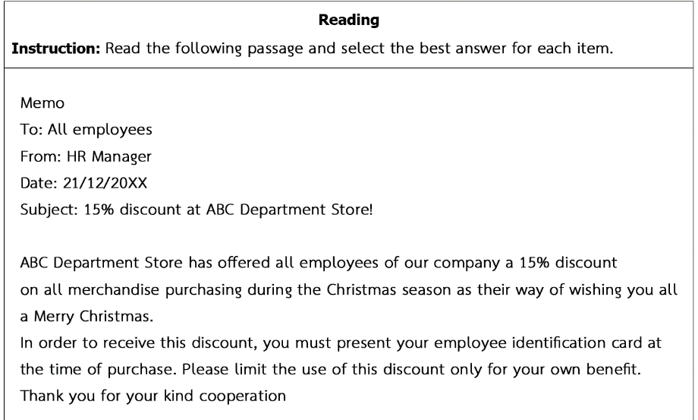

ข้อ 61. The purpose of this memo is to _____.
1) thank all employees for using a 15% discount at ABC Department Store
2) tell all employees about the discount offered by ABC Department Store
3) ask all employees to make identification card during the Christmas season
4) invite all employees to celebrate the Christmas season at ABC Department Store

ข้อ 62. This memo is written by _____.
1) all employees of the company
2) the HR manager of the company
3) the ABC Department Store’s employees
4) the HR manager of ABC Department Store

ข้อ 63. In order to get a 15% discount, all employees must _____.
1) celebrate Christmas season
2) buy anything on Christmas day only
3) give this discount to their families and friends
4) prove that they are the employees of this company

ข้อ 64. The word “present” (in line 9) means _____.
1) copy
2) show
3) return
4) explain

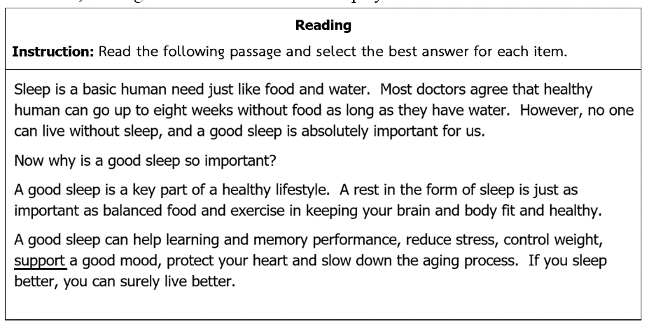

ข้อ 65. According to this memo, ABC Department Store is _____.
1) giving a special offer for Christmas
2) working on Christmas celebration plan
3) asking for cooperation from all customers
4) making identification card for all employeesoes

ข้อ 66. What is this passage mainly about?
1) The form of sleep
2) The body and brain
3) The quality of sleep
4) The importance of sleep

ข้อ 67. Sleep is necessary because _____.
1) it stops aging process
2) it causes memory loss
3) it makes us gain more weight
4) it makes our brain and body strong

ข้อ 68. A good sleep will NOT make you ____.
1) happy
2) healthy
3) feel sleepy
4) look young

ข้อ 69. The word “support” (in line 8) means ______.
1) use
2) feel
3) help
4) drop

ข้อ 70. Which of the following statements is TRUE?
1) Sleep can make us become more stressful.
2) A good sleep makes people feel good and relaxed.
3) People can live without water if they get a good sleep.
4) Balanced food and exercise are more important than a good sleep.

webside for test
